信用交易
融资融券市场交易数据统计(2023-08-25)

标的证券 | 融资融券余额（亿元） | 融资余额（亿元） | 融券余额（亿元） | 融资买入额（亿元） | 融资融券规模变化（亿元） | 融资余额增幅(‰) | 融券余额增幅(%)
统计数据 | 15,568.71 | 14,692.50 | 874.13 | 442.77 | -109.81 | -6.58 | -1.40
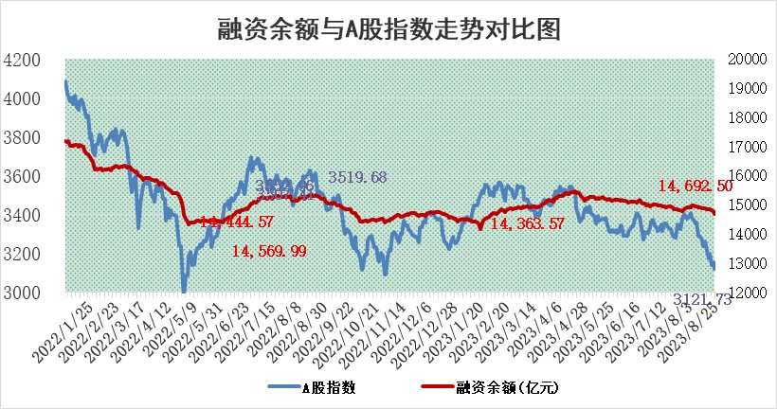

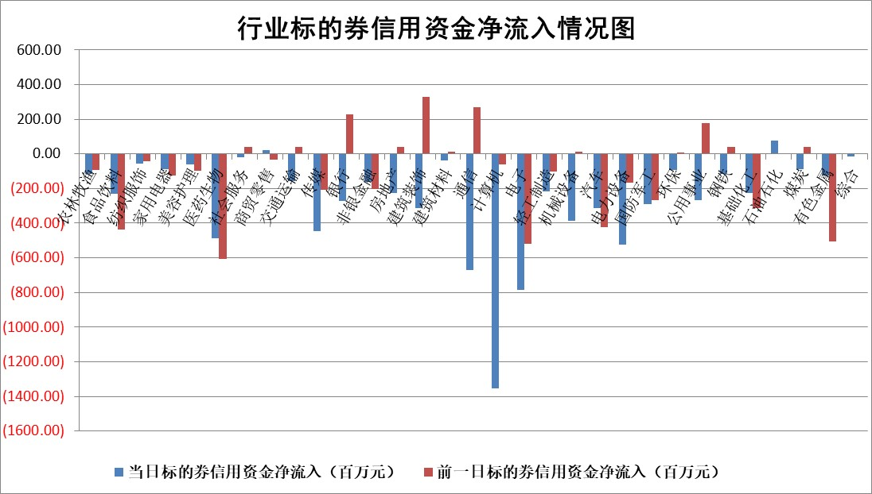

 |  |  |  |  |  |  |  | 2

标的基金代码 | 标的基金简称 | 融资余额/市值(%) | 融资余额增幅(%) | 融资买入额/成交金额(%) | （融资余额净增额-融券余额净增额）/市值(‱) | 融券余额降幅(%) | ABS[（融资余额净增额-融券余额净增额）/市值净增额-1](%)
159902 | 华夏中小板ETF | 0.00 | 0.00 | 0.00 | 0.00 | 0.00 | 100.00
159915 | 易方达创业板ETF | 2.74 | 3.47 | 2694.67 | 8.92 | -6.90 | 107.72
159919 | 嘉实沪深300ETF | 3.86 | 0.77 | 10.22 | 3.59 | 24.57 | 115.35
159920 | 华夏恒生ETF | 68.93 | -0.19 | 3.08 | -13.25 | 1.10 | 88.12
159922 | 嘉实中证500ETF | 0.81 | 8.33 | 833.59 | 7.19 | 0.52 | 106.05
159925 | 南方沪深300ETF | 0.04 | 1.90 | 0.02 | 0.07 | 0.00 | 100.41
159928 | 消费ETF | 1.08 | 0.21 | 13.18 | -0.30 | -4.59 | 100.00
159934 | 易方达黄金ETF | 298.45 | -0.43 | 5.37 | -130.32 | 0.00 | 282.10
159939 | 全指信息技术ETF | 0.74 | 3.39 | 23.73 | 2.39 | -0.51 | 100.83
159940 | 全指金融地产ETF | 0.12 | 16.83 | 0.04 | 1.73 | 0.00 | 97.62
159995 | 半导体芯片ETF | 3.02 | 3.13 | 158.51 | 9.97 | 7.02 | 104.00
159997 | 天弘中证电子ETF | 1.63 | -2.00 | 1.04 | -2.87 | 2.45 | 98.86
159998 | 天弘中证计算机主题ETF | 0.57 | 3.05 | 0.48 | 3.91 | 4.26 | 100.88
510050 | 华夏上证50ETF | 9.04 | 1.55 | 255.10 | 14.24 | 4.96 | 80.54
510180 | 华安上证180ETF | 0.50 | 0.73 | 4.74 | 0.37 | 0.34 | 118.18
510880 | 华泰柏瑞红利ETF | 0.33 | 1.06 | 3.28 | 0.20 | -5.91 | 99.78
510900 | 易方达恒生H股ETF | 92.87 | -0.14 | 6.33 | -12.92 | 0.00 | 85.47
511010 | 5年期国债ETF | 9.13 | -0.01 | 0.10 | -0.08 | 0.00 | 98.40
511380 | 可转债及可交换债券ETF | 5.61 | 0.78 | 2.21 | 4.35 | 0.00 | 98.21
512000 | 全指证券ETF | 6.33 | -0.40 | 27.78 | -3.06 | -0.91 | 103.31
512010 | 沪深300医药卫生ETF | 4.81 | -0.29 | 48.20 | -0.59 | 5.09 | 98.83
512070 | 沪深300非银ETF | 2.01 | -0.90 | 95.89 | -1.60 | 1.72 | 100.68
512400 | 南方中证申万有色金属ETF | 1.36 | 6.72 | 0.90 | 8.72 | 0.86 | 103.27
512580 | 广发中证环保产业ETF | 1.24 | -1.20 | 0.15 | -1.49 | 0.27 | 47.87
512660 | 国泰中证军工ETF | 3.53 | 1.39 | 22.11 | 5.52 | 2.10 | 110.61
512800 | 华宝中证银行ETF | 15.33 | -0.32 | 1.67 | -8.78 | -9.31 | 103.52
512980 | 广发中证传媒ETF | 0.90 | -8.83 | 298.76 | -8.04 | 4.30 | 97.05
515030 | 华夏中证新能源汽车ETF | 2.32 | -0.25 | 16.03 | -0.34 | 0.68 | 99.69
515050 | 华夏中证5G通信主题ETF | 1.34 | 0.73 | 8.52 | 1.50 | 7.16 | 100.44
515070 | 华夏中证人工智能ETF | 3.25 | 1.55 | 6.40 | 4.97 | 0.00 | 101.24
标的股票比较指标 |  | 融资余额/流通A股市值(%) | 融资余额增幅(%) | 融资买入额/成交金额(%) | （融资余额净增额-融券余额净增额）/流通A股市值(‱) | 融券余额降幅(%) | ABS[（融资余额净增额-融券余额净增额）/流通A股市值净增额-1](%)
前十名标的个股 |  | 泽达易盛 | 康为世纪 | 恒逸石化 | 荣信文化 | 德迈仕 | 康为世纪
 |  | 蓝光发展 | 荣信文化 | 康为世纪 | 零点有数 | 漱玉平民 | 亿田智能
 |  | 仁东控股 | 谱尼测试 | 九鼎投资 | 药易购 | 合康新能 | 中金辐照
 |  | 万得凯 | 晶雪节能 | 包钢股份 | 晶雪节能 | 瑞纳智能 | 紫光国微
 |  | 首药控股 | 药易购 | 倍轻松 | 国联水产 | 联络互动 | 思特威
 |  | 大立科技 | 维峰电子 | 民生银行 | 南大环境 | 新化股份 | 奥特维
 |  | 数码视讯 | 国联水产 | 井松智能 | 嘉戎技术 | 科威尔 | 金盘科技
 |  | 全柴动力 | 实朴检测 | 华纳药厂 | 实朴检测 | 中关村 | 新疆交建
 |  | 莱茵生物 | 美农生物 | 中集集团 | 建工修复 | 华帝股份 | 巨化股份
 |  | 钜泉科技 | 零点有数 | 金开新能 | 易瑞生物 | 厦门港务 | 汉威科技
后十名标的个股 |  | 天沃科技 | 胜利精密 | 大湖股份 | 天德钰 | 惠博普 | 辉隆股份
 |  | 金圆股份 | 中兰环保 | 天沃科技 | 中亦科技 | 江苏吴中 | 建工修复
 |  | 哈工智能 | 鸿路钢构 | 金圆股份 | 胜利精密 | 报喜鸟 | 回盛生物
 |  | 正邦科技 | 中科蓝讯 | 哈工智能 | 南凌科技 | 中原高速 | 飞凯材料
 |  | 美好置业 | 伟星股份 | 正邦科技 | 鸿博股份 | 贵研铂业 | 华宏科技
 |  | 宋都股份 | 慧博云通 | 美好置业 | 灿瑞科技 | 晶雪节能 | 浩欧博
 |  | 中天金融 | 鸿博股份 | 宋都股份 | 中金辐照 | 蕾奥规划 | 南大环境 | ;
 |  | 华铁股份 | 新致软件 | 中天金融 | 富士莱 | 三生国健 | 晶雪节能
 |  | 阳光城 | 蓝盾光电 | 华铁股份 | 中科环保 | 铭利达 | 读客文化
 |  | 紫鑫药业 | 中金辐照 | 阳光城 | 中兰环保 | 我爱我家 | 胜利精密
说明：1.以上普通交易数据和信用交易数据皆以交易日收盘后数据为基准；2.上述标的证券总数据只计算标的证券市场总数据，不包括从标的证券中调出去标的证券数据，所以与交易所公布的总值略有不同； 3.上述行业采用申万一级行业分类；4.以上标的基金和标的个股中比较的6个指标值中：前5个（从左至右）为正向指标，值越大排名越靠前；第6个为逆向指标，值越小，排名越靠前；5.第6个指标中ABS[]表示求绝对值，其主要用于考量信用资金相对净流入对股价相对净变化的贡献程度；6.数据来源：wind，交易所。

 | 证券代码 | 新增融资余额 | 融资买入额 | 融资买入增幅前10
远大智能 | 002689 | 28175353 | 42268582 | 199%
亚太股份 | 002284 | 21555247 | 34242865 | 82%
赛诺医疗 | 688108 | 72122899 | 101076547 | 78%
湖南发展 | 000722 | 66023557 | 137112987 | 75%
柘中股份 | 002346 | 14584119 | 36845980 | 58%
国城矿业 | 000688 | 24683149 | 48240585 | 54%
兆新股份 | 002256 | 1985058 | 4066269 | 52%
凯美特气 | 002549 | 33806472 | 61340055 | 52%
华昌达 | 300278 | 13474542 | 19303225 | 48%
新华联 | 000620 | 27311937 | 39201759 | 43%

 | 证券代码 | 新增融资余额 | 融资买入额 | 融资买入增幅前10
兔宝宝 | 002043 | 73310337 | 89923983 | 334%
捷昌驱动 | 603583 | 26026415 | 31686727 | 262%
湘财股份 | 600095 | 94196837 | 132280449 | 252%
中谷物流 | 603565 | 49103883 | 60098371 | 234%
中青宝 | 300052 | 24215352 | 31377809 | 98%
顾家家居 | 603816 | 138518545 | 188424210 | 78%
喜临门 | 603008 | 31503289 | 48351944 | 77%
财信发展 | 000838 | 10831830 | 17666790 | 74%
苏州银行 | 002966 | 10578096 | 19143736 | 72%
金诚信 | 603979 | 23858538 | 36098133 | 60%

